腰封+小圆贴
PO | PO | 颜色 | 颜色 | 尺码 | 数量 | 订购数量 | 1英寸直径小圆贴订购数 | 1英寸直径小圆贴样品
ZCH97688M 60060770 | RES 680925 ECOM | BLUE | 450 | S | 120 | 121 | 171268 | 200
 |  |  | 450 | M | 270 | 273
 |  |  | 450 | L | 120 | 121
 |  |  | 450 | XL | 60 | 61
 |  | MAGENTA | 580 | S | 120 | 121
 |  |  | 580 | M | 240 | 242
 |  |  | 580 | L | 120 | 121
 |  |  | 580 | XL | 60 | 61
 |  | BLACK | 001 | S | 120 | 121
 |  |  | 001 | M | 270 | 273
 |  |  | 001 | L | 120 | 121
 |  |  | 001 | XL | 60 | 61
 |  | CREM | 277 | S | 120 | 121
 |  |  | 277 | M | 240 | 242
 |  |  | 277 | L | 120 | 121
 |  |  | 277 | XL | 60 | 61
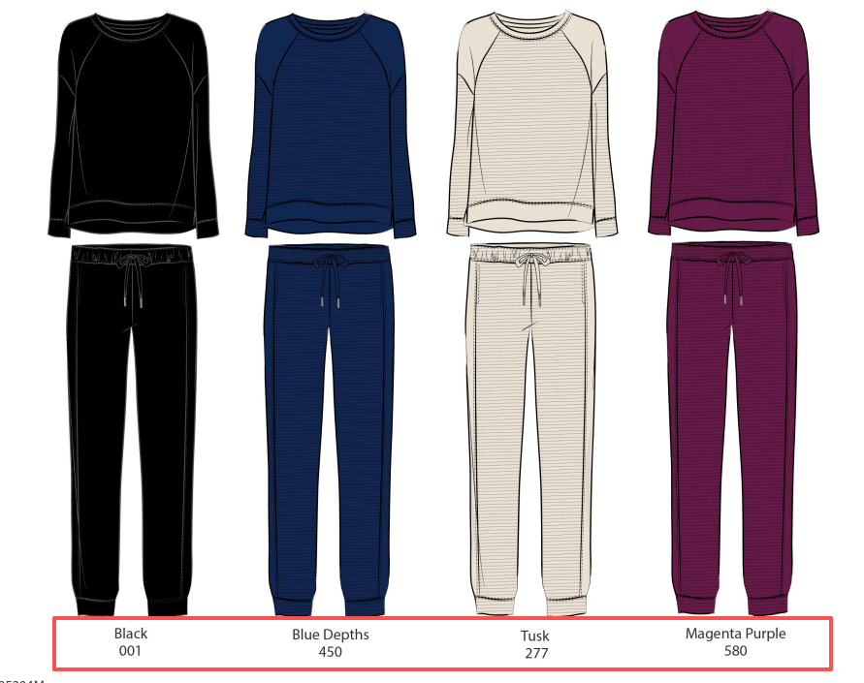
ZCH97688M 60060771 | RES 680925 | BLUE | 450 | S | 6069 | 6130
 |  |  | 450 | M | 8092 | 8173
 |  |  | 450 | L | 4046 | 4086
 |  |  | 450 | XL | 2023 | 2043
 |  | MAGENTA | 580 | S | 6069 | 6130
 |  |  | 580 | M | 8092 | 8173
 |  |  | 580 | L | 4046 | 4086
 |  |  | 580 | XL | 2023 | 2043
 |  | BLACK | 001 | S | 6069 | 6130
 |  |  | 001 | M | 8092 | 8173
 |  |  | 001 | L | 4046 | 4086
 |  |  | 001 | XL | 2023 | 2043
 |  | CREM | 277 | S | 6069 | 6130
 |  |  | 277 | M | 8092 | 8173
 |  |  | 277 | L | 4046 | 4086
 |  |  | 277 | XL | 2023 | 2043

